상품제안서
카시오 미니데스크 컬러계산기 | 상품코드: F14108

 |  |  |  |  |  |  | 02-412-0044 | www.easy1.co.kr
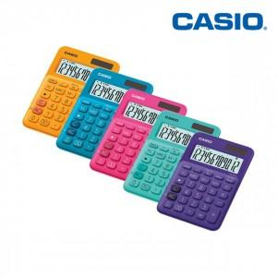

【상세/제작정보】 | 미니 데스크 타입 컬러 계산기 카시오 정품!

【인쇄/포장옵션】 | 실크, 레이저 / 시판박스

【공급단가】 | 수량 | 50~ | 100~ | 500~ | 1,000~ | 2,000~
*VAT별도 | 단가 | 11,400원 | 11,000원 | 10,600원 | 10,000원 | 9,400원

【상품 URL】 | http://www.easy1.co.kr/src/goods_detail.php?gdno=14108

